Sheet1
第一步：基本参数填写
额定输入电压 Vacnom(V) | 最低输入电压Vacmin(V) | 最高输入电压Vacmax(V) | 电网工作频率 fL(Hz) | 输出电压 Vout(V) | 输出电流 Iout(A) | 工作频率 fs(KHz) | 设计效率
220 | 85 | 265 | 50 | 24 | 3 | 150 | 0.85
第二步：整流桥和滤波电容计算
母线电压(V) | 整流桥二极管电压余量系数 | 整流桥二极管反向耐压取值 | 输入功率Pin(W) | 整流二极管额定电流(A) | 电流余量系数 | 二极管额定电流取值 | 输入滤波电容取值
374.71 | 1.5 | 562.065 | 84.705882353 | 0.49826989619 | 1.5 | 0.74740484429 | 160uF/410V
第三步：变压器计算
反射电压Vor(V) | Vdcmin(A) | MOS管的Vds压降(V) | 占空比Dmax | 初级绕组平均电流Iavg(A) | 初级绕组峰值电流Ip(A) | 初级绕组电感Lp(uH) | 变压器Ae值(mm²) | 变压器Aw值(mm²)
100 | 120.19 | 4 | 0.46255608493 | 0.70476647269 | 2.5393910622 | 168.75771395 | 127 | 173
最小磁芯面积AP(cm²) | 选择磁芯面积AP(cm²) | 副边二极管压降(V) | 匝比Nps(原/副) | 原边匝数Np | 副边匝数Ns | 原边匝数取整Np | 副边匝数取整Ns
0.29663386184 | 0.59326772368 | 0.7 | 4 | 19.455683586 | 4.8639208965 | 19 | 5
辅助电压(V) | 辅助绕组匝数Ns1 | 辅助绕组匝数取整Ns1 | 变压器原边发热 有效值电流Iprms(A) | 变压器副边发热 有效值电流Isrms(A) | 电流纹波系数Krp | 副边绕组峰值电流Isp(A) | 趋肤深度Dm(直径mm)
15 | 3.125 | 3 | 1.1103553799 | 4.7874733377 | 0.8 | 10.157564249 | 0.35553987118
漆包线电流密度Jp(A/mm²) | 原边绕线直径Dp(mm²) | 原边股数Pp | 原边股数取整 | 副边绕线直径Ds(mm²) | 副边股数Ps | 副边股数取整Ps | 变压器窗口系数Kw
5 | 0.3 | 3.1432565601 | 3 | 0.35 | 9.9570484082 | 10 | 0.051070375723
第四步：MOS管选型
最大MOS管电压Vmdsmax(V) | 电压余量系数K1 | Vdsmax(V) | MOS电流(A) | 电流余量系数K2 | Idsmax(A) | Rdson和Ciss越小越好
473.51 | 1.3 | 615.563 | 1.1103553799 | 1.5 | 1.6655330698
第五步：输出二极管选型
二极管耐压Vdio(V) | 电压余量系数K2 | Vdio(V) | 二极管电流(A) | 电流余量系数K2 | Idio(A) | 选择肖特基二极管或者快恢复二极管
117.6775 | 1.5 | 176.51625 | 4.7874733377 | 1.5 | 7.1812100066
第六步：输出电容计算
输出电压纹波率 | 输出电压纹波(V) | 电容容值(uF)
1.00% | 0.24 | 38.54634041
第七步：RCD计算
漏感系数Lk | 漏感电感值Lk(uH) | MOS管最大耐压Vds(V) | 钳位电容电压Vclamp(V) | 钳位电阻Rc(KΩ) | 钳位电容Cc(nF) | 电阻电容功率Pc(W)
1% | 1.6875771395 | 700 | 185.29 | 19.635131222 | 0.67905496443 | 1.7731192195

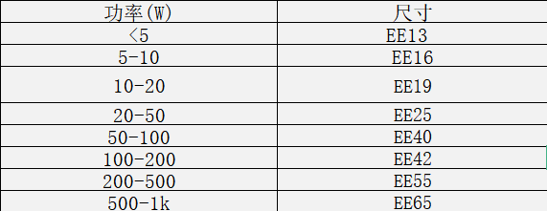
直接填参数
额定输入电压 Vacnom(V) | 最低输入电压Vacmin(V) | 最高输入电压Vacmax(V) | 电网工作频率 fL(Hz) | 输出电压 Vout(V) | 输出电流 Iout(A) | 工作频率 fs(KHz) | 设计效率
220 | 85 | 265 | 50 | 24 | 3 | 150 | 0.85
MOS管的Vds压降(V) | 变压器Ae值(mm²) | 变压器Aw值(mm²) | 辅助电压(V) | 原边绕线直径Dp(mm) | 副边绕线直径Ds(mm) | MOS管最大耐压Vds(V) | 漏感系数Lk
4 | 127 | 173 | 15 | 0.3 | 0.35 | 700 | 1%
 |  |  |  | 趋肤深度Dm(直径mm) | 0.35553987118

计算结果
整流桥二极管反向耐压取值(V) | 整流二极管额定电流(A) | 输入滤波电容取值 | 占空比Dmax
562.065 | 0.74740484429 | 160uF/410V | 0.46255608493
初级绕组电感Lp(uH) | 副级绕组电感Ls(uH) | 匝比Nps(原/副) | 原边匝数取整Np | 副边匝数取整Ns | 辅助绕组匝数取整Ns1 | 原边股数Pp | 副边股数Ps
168.75771395 | 10.547357122 | 4 | 19 | 5 | 3 | 3 | 10
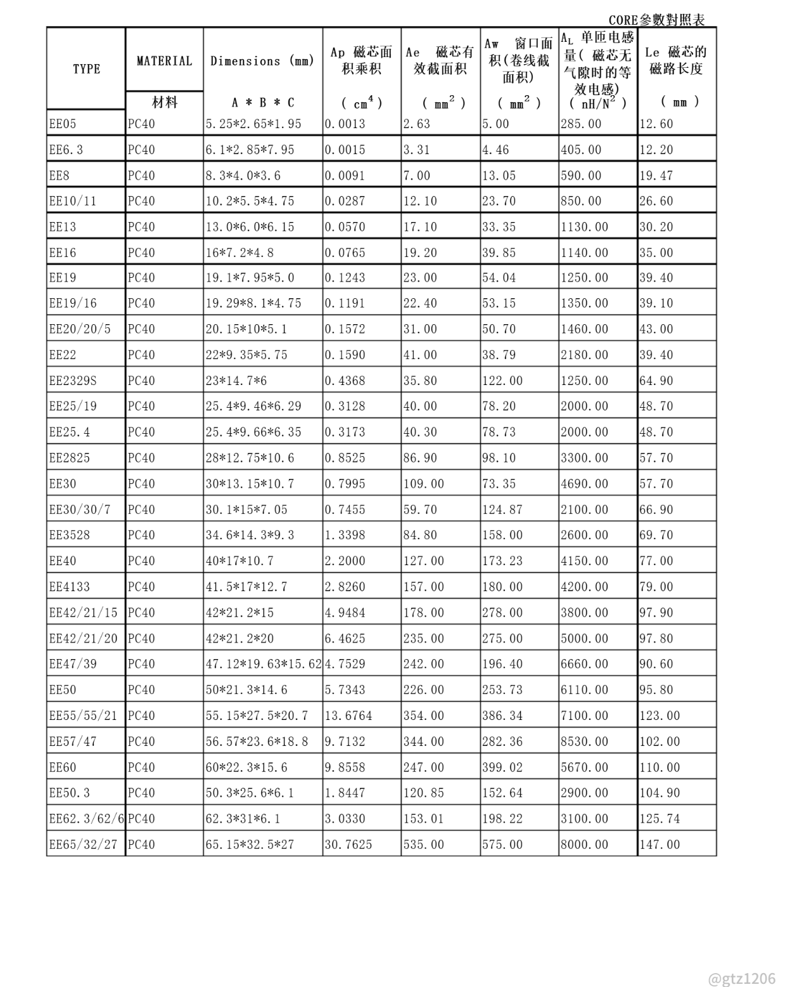
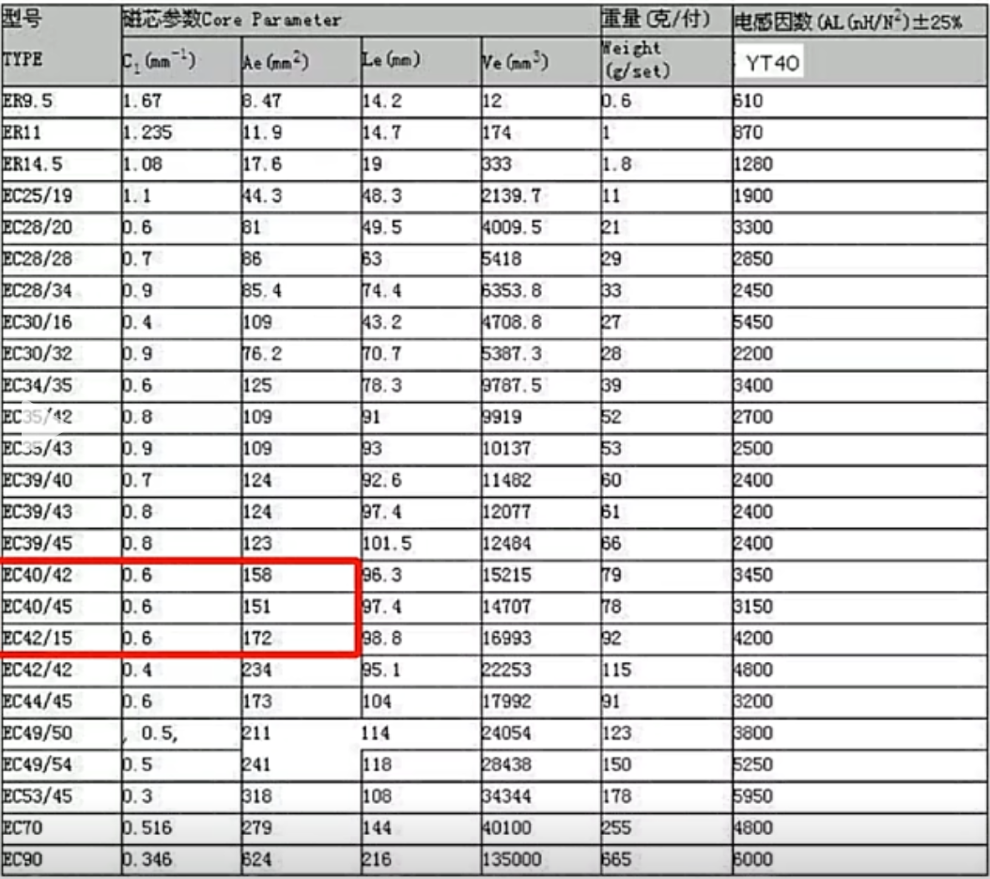
原边最大电流有效值Iprms(A) | 原边最大电流Ip(A) | 副边最大电流Isrms(A) | 变压器窗口系数Kw
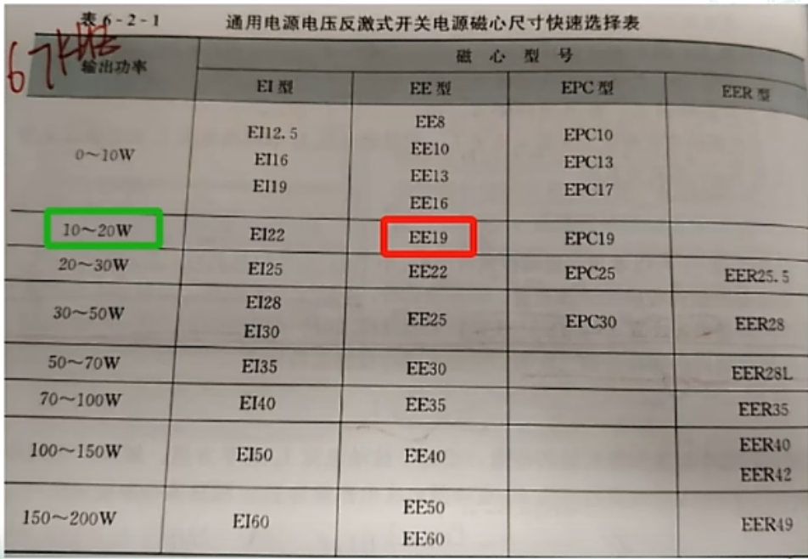
1.1103553799 | 2.5393910622 | 4.7874733377 | 0.051070375723
Vdsmax(V) | Idsmax(A) | Vdio(V) | Idio(A)
615.563 | 1.6655330698 | 176.51625 | 7.1812100066
输出电容容值(uF) | 钳位电阻Rc(KΩ) | 钳位电容Cc(nF) | 电阻电容功率Pc(W)
38.54634041 | 19.635131222 | 0.67905496443 | 1.7731192195

